对比表
型号 | Ai-M62-12F | Ai-M62-13 | Ai-M62-13U | Ai-M62-32S
产品图片 | 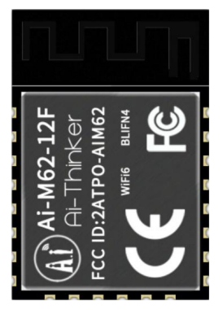 | 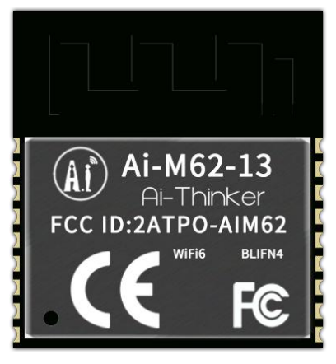 | 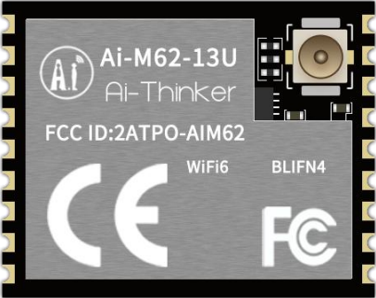 | 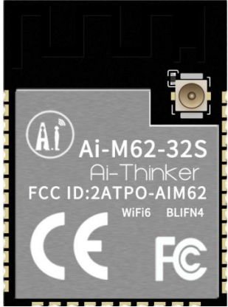 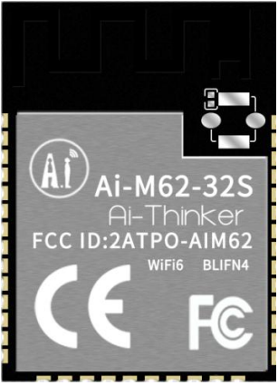
封装形式 | SMD-22 | SMD-18 | SMD-18 | SMD-38
尺寸(mm) | 24.0*16.0*3.1(±0.2)mm | 20.0*18.0*3.2(±0.2)mm | 14.0*18.0*3.2(±0.2)mm | 25.5*18.0*3.1(±0.2)mm
天线类型 | PCB板载天线 | PCB板载天线 | IPEX座子 | PCB板载天线/IPEX座子
供电范围 | 供电电压 2.97V ~ 3.6V，供电电流 ≥500mA | 供电电压 2.97V ~ 3.6V，供电电流 ≥500mA | 供电电压 2.97V ~ 3.6V，供电电流 ≥500mA | 供电电压 2.97V ~ 3.6V，供电电流 ≥500mA
支持接口 | USB2.0、SDU、SD/MMC(SDH)、SPI、UART、I2C、I2S、PWM、GPDAC、GPADC、ACOMP 和 GPIO 等 | USB2.0、SDU、SD/MMC(SDH)、SPI、UART、I2C、I2S、PWM、GPDAC、GPADC、ACOMP 和 GPIO 等 | USB2.0、SDU、SD/MMC(SDH)、SPI、UART、I2C、I2S、PWM、GPDAC、GPADC、ACOMP 和 GPIO 等 | USB2.0、SDU、SD/MMC(SDH)、SPI、UART、I2C、I2S、PWM、GPDAC、GPADC、ACOMP 和 GPIO 等
可用IO口数量 | 15个 | 11个 | 11个 | 18个
安全性 | WPS/WEP/WPA/WPA2/WPA3 | WPS/WEP/WPA/WPA2/WPA3 | WPS/WEP/WPA/WPA2/WPA3 | WPS/WEP/WPA/WPA2/WPA3
FLASH | 默认4Mbyte，最大支持16MByte | 默认4Mbyte，最大支持16MByte | 默认4Mbyte，最大支持16MByte | 默认4Mbyte，最大支持16MByte
型号 | Ai-M62-M2-I | Ai-M62-CBS | Ai-M62-M01L | Ai-M62-07S
产品图片 | 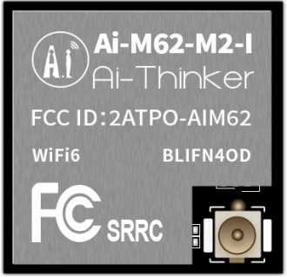 | 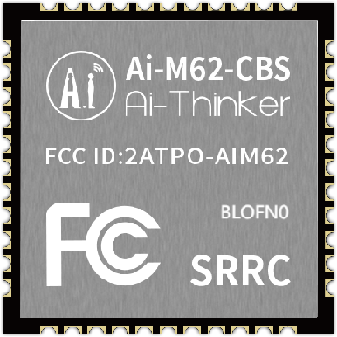 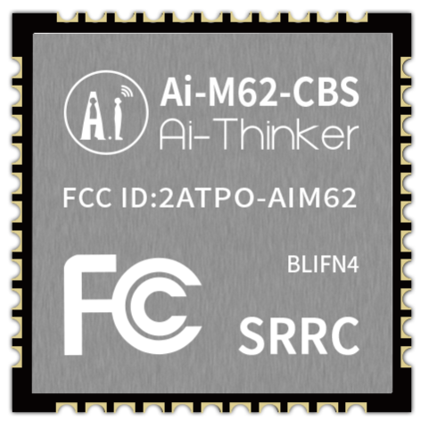 | 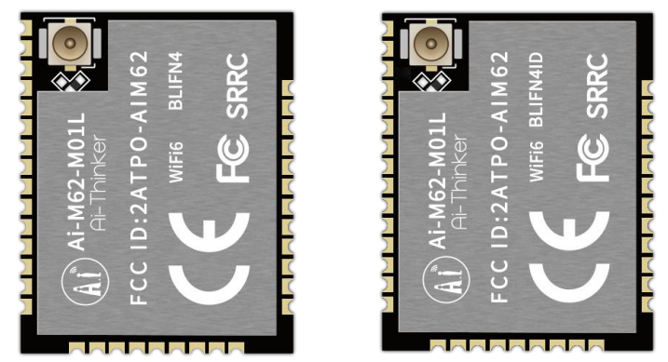 | 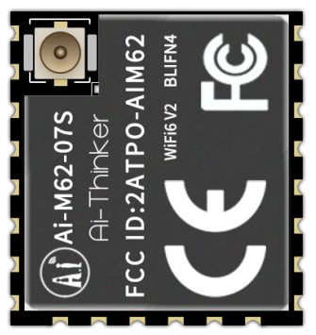
封装形式 | SMD-30 | SMD-44 | SMD-36 | SMD-22
尺寸(mm) | 13.2*13.6*3.0(±0.2)mm | 12.0*12.0*2.4(±0.2)mm | 20.0*16.0*2.4(±0.2)mm | 17.0*16.0*3.1(±0.2)mm
天线类型 | IPEX座子 | 邮票孔 | 兼容半孔焊盘/IPEX座子 | IPEX座子
供电范围 | 供电电压 2.97V ~ 3.6V，供电电流 ≥500mA | 供电电压 2.97V ~ 3.6V，供电电流 ≥500mA | 供电电压 2.97V ~ 3.6V，供电电流 ≥500mA | 供电电压 2.97V ~ 3.6V，供电电流 ≥500mA
支持接口 | USB2.0、SDU、SD/MMC(SDH)、SPI、UART、I2C、I2S、PWM、GPDAC、GPADC、ACOMP 和 GPIO 等 | USB2.0、SDU、SD/MMC(SDH)、SPI、UART、I2C、I2S、PWM、GPDAC、GPADC、ACOMP和GPIO等 | USB2.0、SDU、SD/MMC(SDH)、SPI、UART、I2C、I2S、PWM、GPDAC、GPADC、ACOMP和GPIO等 | USB2.0、SDU、SD/MMC(SDH)、SPI、UART、I2C、I2S、PWM、GPDAC、GPADC、ACOMP和GPIO等
可用IO口数量 | 18个 | 18个 | 19个 | 15个
安全性 | WPS/WEP/WPA/WPA2/WPA3 | WPS/WEP/WPA/WPA2/WPA3 | WPS/WEP/WPA/WPA2/WPA3 | WPS/WEP/WPA/WPA2/WPA3
FLASH | 默认4Mbyte | 0MByte/2MByte/4MByte | 默认4Mbyte，最大支持16MByte | 默认4Mbyte，最大支持16MByte

